Manual de llenado
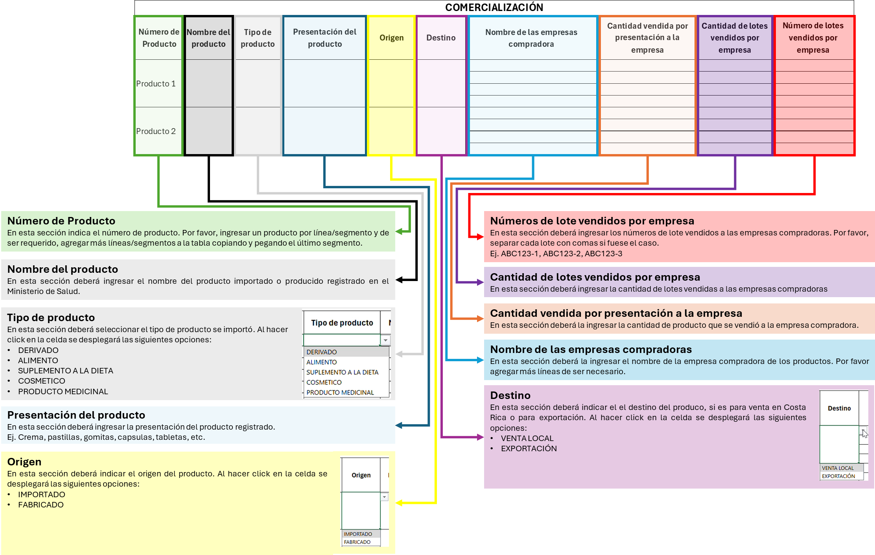
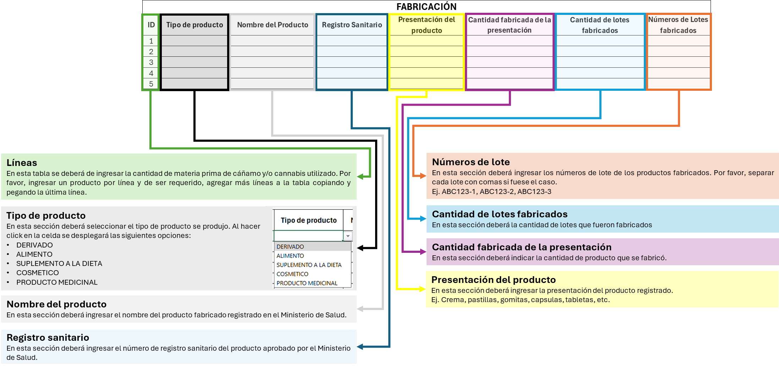
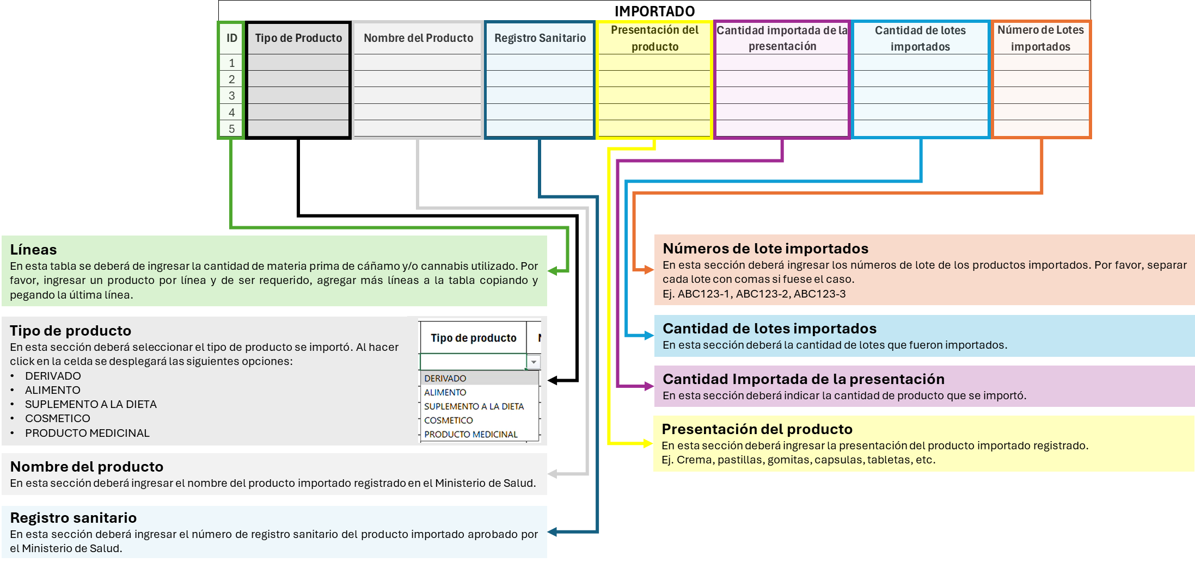
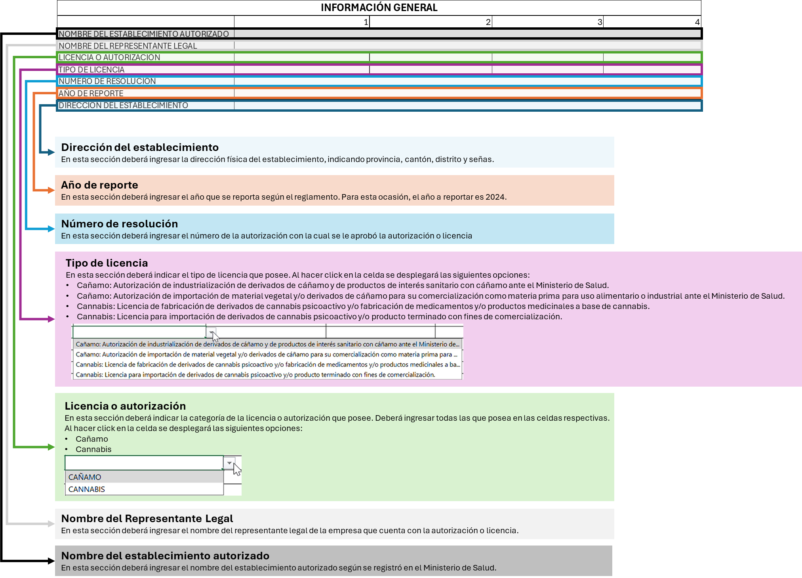
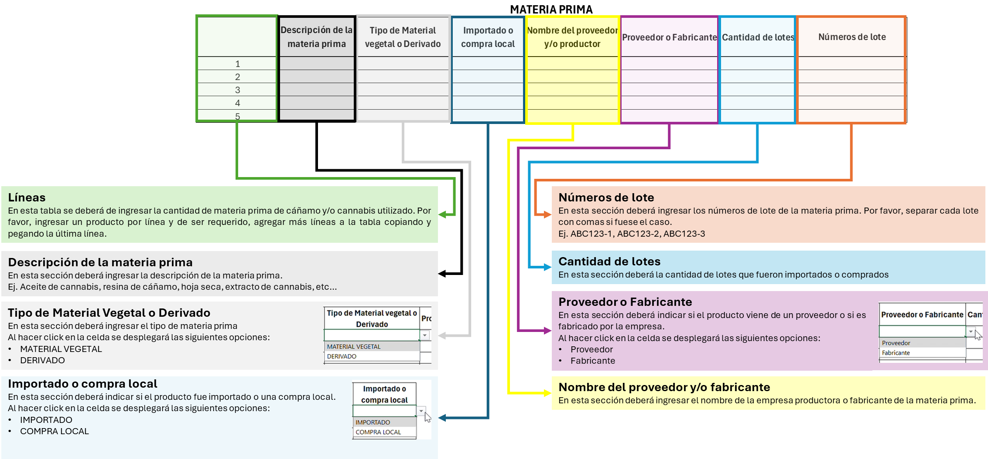
Hoja 1: INFORMACION GENERAL | Hoja 2: Materia Prima | Hoja 3: Fabricación | Hoja 4: Importación | Hoja 5: Comercialización

